Foglio1
 | FICHA TECNICA Art. |  | 1008
 | Fecha: | 2025-11-12
 | Cod art. | Z1008RAA05000 |  | Barcode: | 8009371904377

Articulo: | Armario bajo
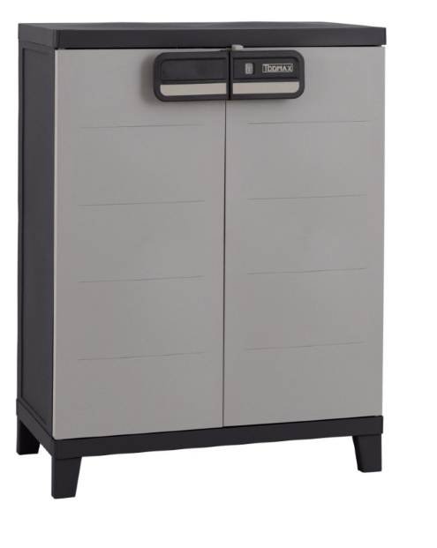
Familia: | SMART

Medidas: | cm 66x40x88h

Embalaje: | cm 78x39x17h

Peso neto | 5.10 Kg

Peso bruto: | 5.55 Kg

Caracteristicas: | El armario SMART es una opción práctica para la organización del hogar. Con dos puertas, ofrece almacenamiento libre de polvo. El estante adicional permite una organización impecable. Fabricado en plástico resistente, es ligero y fácil de mover. Ideal para garajes, sótanos o espacios exteriores, este armario bajo proporciona una solución de almacenamiento eficiente, combinando practicidad y versatilidad en un diseño sencillo y funcional.Materiale con tratamiento UV.Peso màx por estante: 15 Kg. Dim 66x40x88cm.

Notas:

